상품제안서
유즈비 차량용 LED 랜턴 비상탈출 망치 | 상품코드: S39282

 |  |  |  |  |  |  | 02-713-8555 | www.synergygift.co.kr
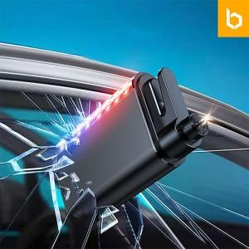

【상세/제작정보】 | <span style="font-size: 14pt;">※ 인쇄 종류별 인쇄 위치가 다릅니다(상세참조)</span><br>

【인쇄/포장옵션】 | 레이저, 풀칼라, 칼라필름전사 / 포장지포장

【공급단가】 | 수량 | 50~ | 100~ | 500~ | 1,000~ | 2,000~
*VAT별도 | 단가 | 9,750원 | 9,220원 | 8,770원 | 8,550원 | 8,400원

【상품 URL】 | https://www.synergygift.co.kr:443/src/goods_detail.php?gdno=39282

